Hoja1
2023-08-16 14:04:59

LA PAZ 28 - HAEDO 4460-2005
BUENOS AIRES luquearti@gmail.com
____________________________________________________________________________________
"CORTINAS para BAÑO"
con PROTECTOR y GANCHOS
PROTECTORES para CORTINA

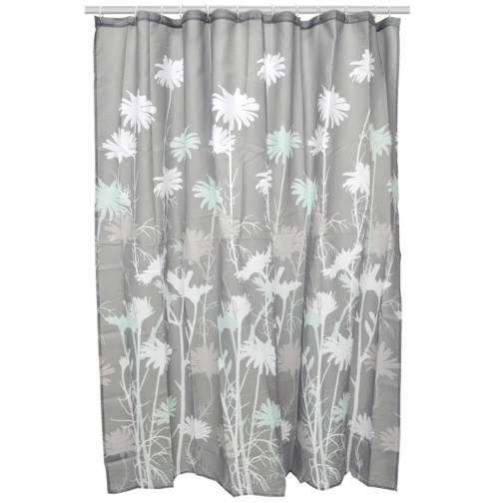
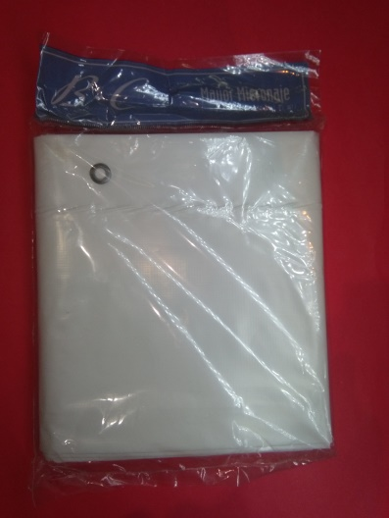

COD. | DESCRIPCION | PRECIO
C-010 | CORTINA DE BAÑO CON PROTECTOR | $ 1,440.00
P-009 | PROTECTOR Plastico P/Cortina DE Baño | $ 906.00

T

